상품제안서
고기친구 키우기세트 띠지인쇄 | 상품코드: S13189

 |  |  |  |  |  |  | 02-713-8555 | www.synergygift.co.kr
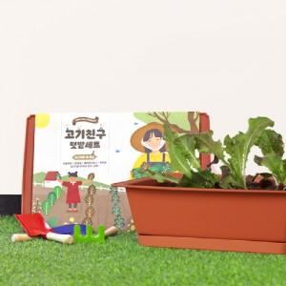 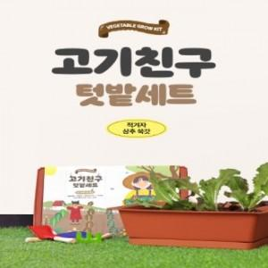

【상세/제작정보】 | *키우는 재미와 먹는 즐거움을 동시에 느낄 수 있는 행복한 텃밭

【인쇄/포장옵션】 | 스티커, 띠지인쇄 / 별도문의

【공급단가】 | 수량 | 300~ | 500~ | 1,000~ | 3,000~ | 5,000~
*VAT별도 | 단가 | 12,550원 | 12,090원 | 11,620원 | 11,160원 | 10,880원

【상품 URL】 | https://www.synergygift.co.kr:443/src/goods_detail.php?gdno=578

